Sheet1
准备信息
 | 材质路径 | UI元素名字和字段名字的查找 | FaceColor修改内容部分 | OutlineColor修改部分 | 富文本中颜色修改
 | Assets\BizzaWZ\Common\Framework\Res\Fonts\Material | 全局唯一，直接查找 | （文字主体色 / 填充色） | （文字描边色） | 脚本富文本局部文字颜色

UI预制件 | 说明:这里的元素都是预制件中的UI元素，可以通过名字查找，使用的是材质所以可以修改文字颜色和描边颜色。另外考虑到该文本中会有富文本的嵌套，所以会产生颜色叠加，设计颜色的时候要考虑到这个情况
RealWithdrawPanel | UI元素名字 | 字体类型（富文本/材质） | 材质名称 | 是否会颜色叠加 | 叠加元素 | 示例文字
 | MyBalance | 材质 | MainFont_Simple_ZTextTitle | 否 |  | My Balance
 | Balance_Text | 材质 | MainFont_Simple_ZTextMinor | 否 |  | 125.09
 | WithdrawWayTitle | 材质 | MainFont_Simple_ZTextTitle | 否 |  | Select Your withdraw mode
 | PassLevelHint | 材质 | MainFont_Simple_ZInPanel | 否 |  | Pass Level 125
 | RateNum | 材质 | MainFont_Simple_ZTextMinor | 否 |  | 1000≈12.50
 | BlanaceHint | 材质 | MainFont_Simple_ZTextMain | 是 | withdrawValueKeyColor,withdrawChannelKeyColor | The minimum withdraw amount is #0.3.you nedd earn mor $0.17
 | MoreWithdraw_Hint | 材质 | MainFont_Simple_ZTextMain | 否 |  | The higher the level, the more exchange amount!
 | Item_Level | 材质 | MainFont_Simple_ZInPanel | 否 |  | Pass 155
 | Item_BalanceText | 材质 | MainFont_Simple_ZTextMinor | 否 |  | R$0,01
 | progressValue | 材质 | MainFont_Simple_ZProgress1 | 否 |  | 15/25
 | progressHint | 材质 | MainFont_Simple_ZTextMain | 是 | progressLevelColor,progressRatioColor,progressClashColor | Pass level <color=progressLevelColor>{0}</color>, you can withdraw <color=progressClashColor>{1}</color> at <sprite={2}><color=progressRatioColor>10000≈{3}</color>. which is still <color=progressLevelColor>{4}</color> levels shorts.

UI预制件 | 说明:这里的元素都是脚本中的字段，可以在脚本中通过名字查找，使用的是富文本所以只可以修改文字颜色，不可以修改描边颜色。另外考虑到富文本是嵌套在有材质字体中的，所以会产生颜色叠加，设计颜色的时候要考虑到这个情况
RealWithdrawPanel | 字段名字 | 字体类型（富文本/材质） | 内容格式 | 是否会颜色叠加 | 叠加元素 | 示例文字
 | withdrawValueKeyColor | 富文本 | #17003A | 是 | BlanaceHint | The minimum withdraw amount is {withdrawValueKeyColor}.you nedd earn mor {withdrawValueKeyColor}
 | withdrawChannelKeyColor | 富文本 | #17003A | 是 | BlanaceHint | {withdrawChannelKeyColor}: The minimum withdraw amount is {withdrawValueKeyColor}.you nedd earn mor {withdrawValueKeyColor}
 | progressLevelColor | 富文本 | #242eb8 | 是 | progressHint | Pass level <color=progressLevelColor>{0}</color>, you can withdraw <color=progressClashColor>{1}</color> at <sprite={2}><color=progressRatioColor>10000≈{3}</color>. which is still <color=progressLevelColor>{4}</color> levels shorts.
 | progressClashColor | 富文本 | #242eb8 | 是 | progressHint | Pass level <color=progressLevelColor>{0}</color>, you can withdraw <color=progressClashColor>{1}</color> at <sprite={2}><color=progressRatioColor>10000≈{3}</color>. which is still <color=progressLevelColor>{4}</color> levels shorts.
 | progressRatioColor | 富文本 | #242eb8 | 是 | progressHint | Pass level <color=progressLevelColor>{0}</color>, you can withdraw <color=progressClashColor>{1}</color> at <sprite={2}><color=progressRatioColor>10000≈{3}</color>. which is still <color=progressLevelColor>{4}</color> levels shorts.
UI预制件
RealWithdrawPanel | 预览图(游戏中使用的图) | 注释图(可能和预览图不一致，主要起到注释作用)
 | 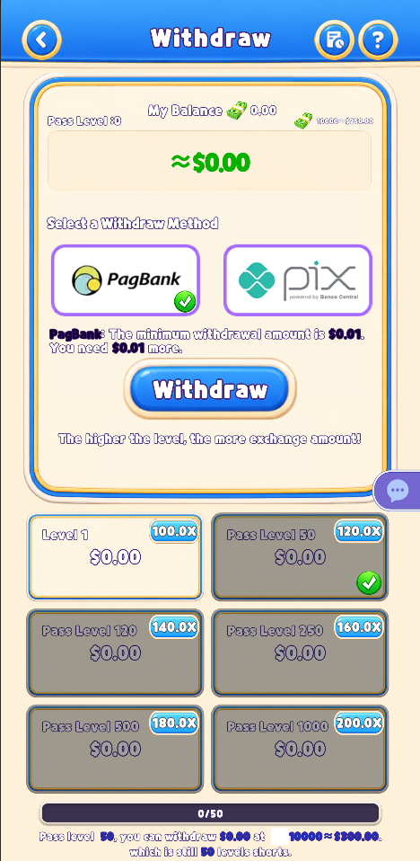 | 